상품제안서
이즈 슬림사이즈 휴대용 치약칫솔세트 | 상품코드: S38892

 |  |  |  |  |  |  | 02-713-8555 | www.synergygift.co.kr
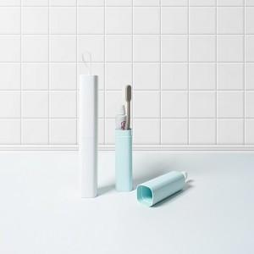

【상세/제작정보】

【인쇄/포장옵션】 | 레이저, 풀칼라 / 포장지포장

【공급단가】 | 수량 | 100~ | 300~ | 1,000~ | 3,000~ | 10,000~
*VAT별도 | 화이트 | 2,730원 | 2,580원 | 2,450원 | 2,390원 | 2,350원
 | 민트 | 2,730원 | 2,580원 | 2,450원 | 2,390원 | 2,350원

【상품 URL】 | https://www.synergygift.co.kr:443/src/goods_detail.php?gdno=38892

